Sheet1
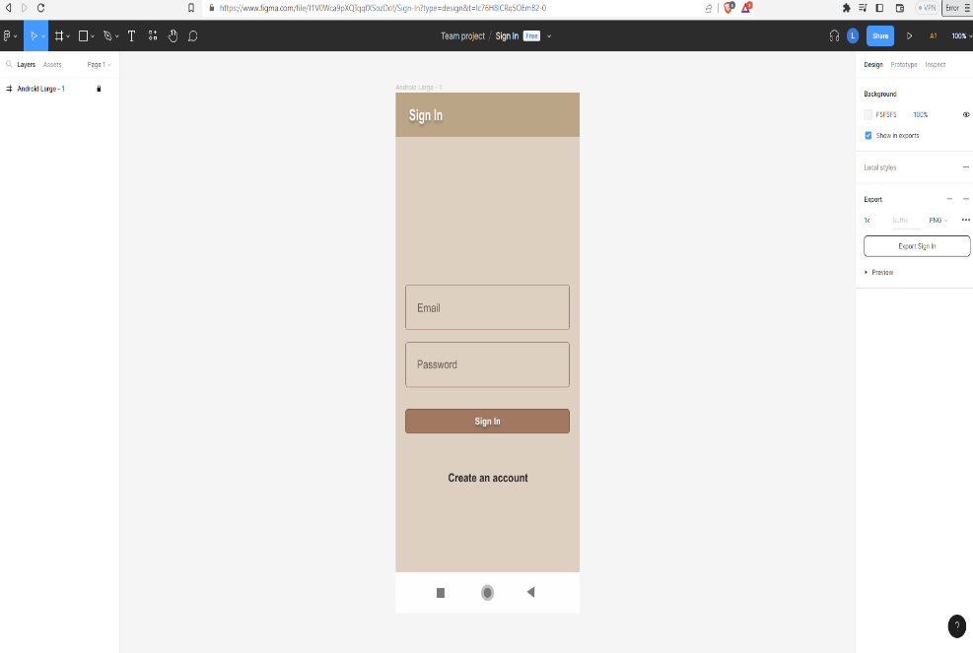
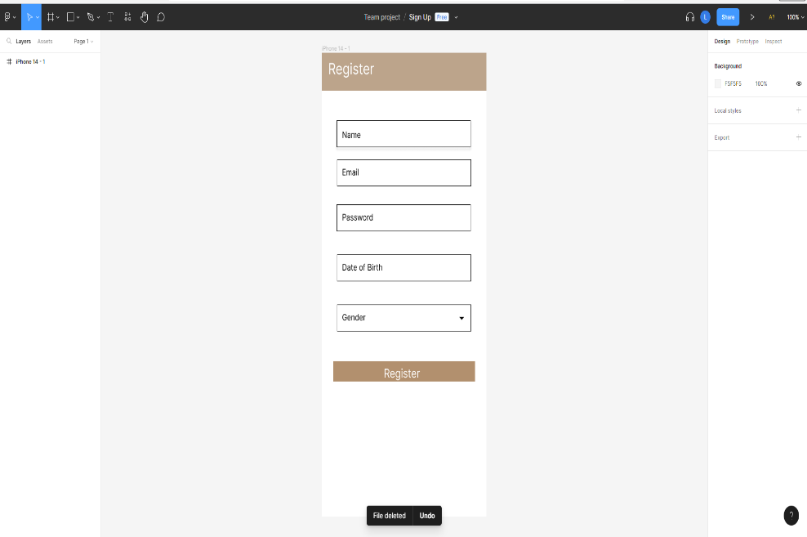
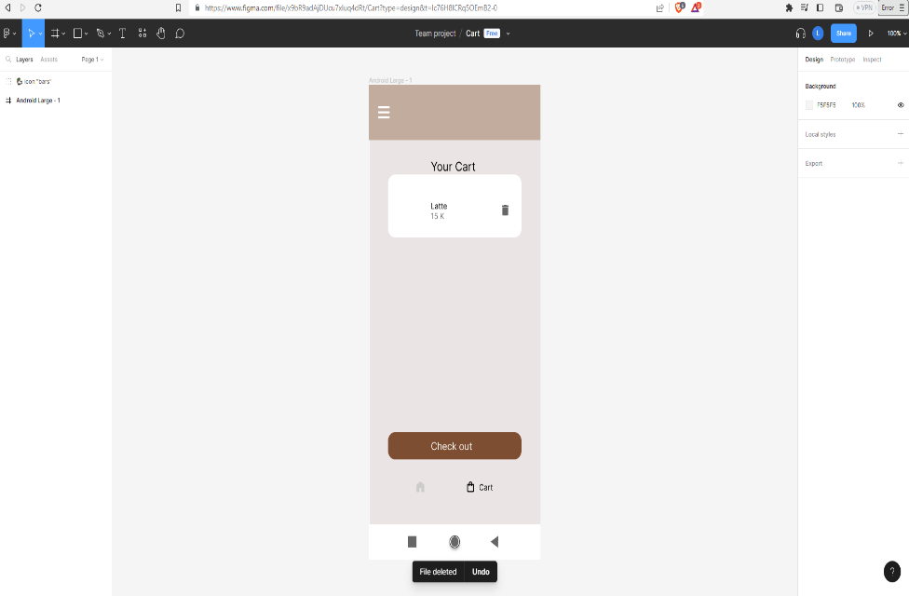
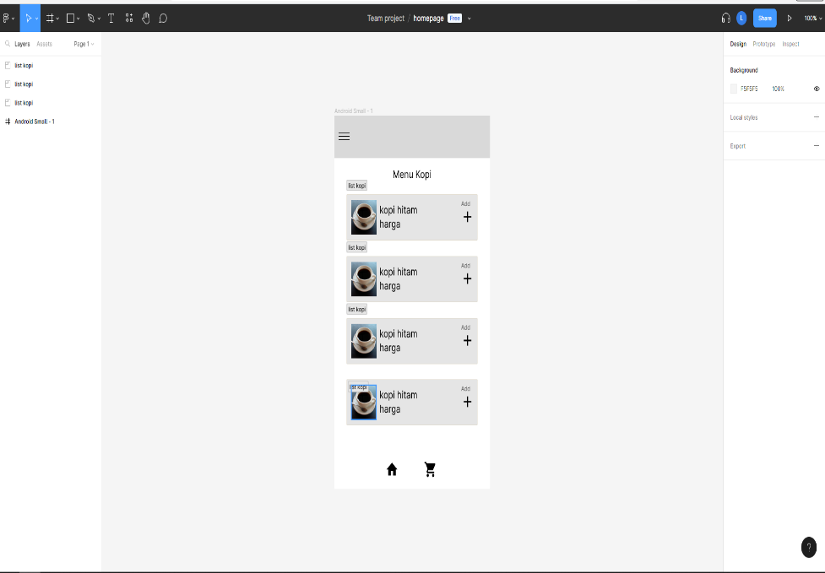
 |  | Nama Kelompok - Meme

 |  | Anggota :

 |  |  | - Nicholas Salvadore – 211110241 (SCRUM MASTER)
 |  |  | - Alex Federico - 211110052
 |  |  | - Febry Christiani Thomas - 211112550

 |  |  | Universitas Mikroskil

 |  |  | 2023

 |  | Topik Pengerjaan

 |  | E-Commerce

 |  |  | Penjelasan

Product Backlog & User Story
ID | EPIC | As a…. | I Want To | So that… | Priority | Estimation
551 | Security | Investor | Ingin security Yang Kuat | Tidak menunggu antrian | Very High | 8
552 | View Product Page | Customer | Diantar item ke alamat | Menghemat Bahan bakar | Medium | 3
553 | View Product Page | Customer | mengambil item ke toko terdekat | tidak perlu mencari toko mana yang dipesan | High | 5
554 | View Product Page | Customer | Bisa mengkontak Customer Service | Tidak terjadi kesalahan dan segera bisa diperbaiki | High | 5
555 | Application | Customer | Menerima Notifikasi | Untuk mengetahui Berita terkini terkait Aplikasi | Medium | 2
556 | View Product Page | Investor | Navigation Bar lebih simple | Membantu Customer lebih mudah memakai aplikasi | Medium | 2
557 | View Product Page | Investor | Produk terlihat bagus di aplikasi | Menarik Pembeli | Low | 1
558 | View Product Page | Investor | Proses Check Out kuat tapi Mudah | Menghemat proses maintenance | High | 5

Sprint Planning
Sprint 1
Sprint Goals
A simple Ecommerce app
Sprint Backlog
ID | Backlog Items
551 | Sebagai [INVESTOR] ingin Security yang kuat agar data customer tidak menjadi sasaran untuk diserang
552 | sebagai [CUSTOMER] ingin item bisa diantar ke alamat agar menghemat bensin
553 | sebagai [CUSTOMER] ingin bisa mengambil Item di toko terdekat agar tidak pusing saat mencari toko yang dipesan
554 | sebagai [CUSTOMER] saya ingin bisa mengkontak customer service apabila ada kendala agar Tidak terjadi kesalahan dan segera bisa diperbaiki
555 | sebagai [CUSTOMER] saya ingin menerima notifikasi promosi dan produk baru agar saya bisa mengetahui ada produk saja yang baru
557 | sebagai [INVESTOR] ingin produknya terlihat bagus dalam aplikasi agar bisa menarik pembeli

Sprint Planning
Sprint 2
Sprint Goals
An app that can do simple transaction
Sprint Backlog
ID | Backlog Items
558 | sebagai [INVESTOR] ingin membuat proses check out kuat tapi simple agar menghemat proses maintenance

Sprint Planning
Sprint 3
Sprint Goals
A simple navigation bar
Sprint Backlog
ID | Backlog Items
556 | sebagai [INVESTOR] saya ingin Navigation bar lebih simple agar Membantu Customer lebih mudah memakai aplikasi

 |  | TRELLO
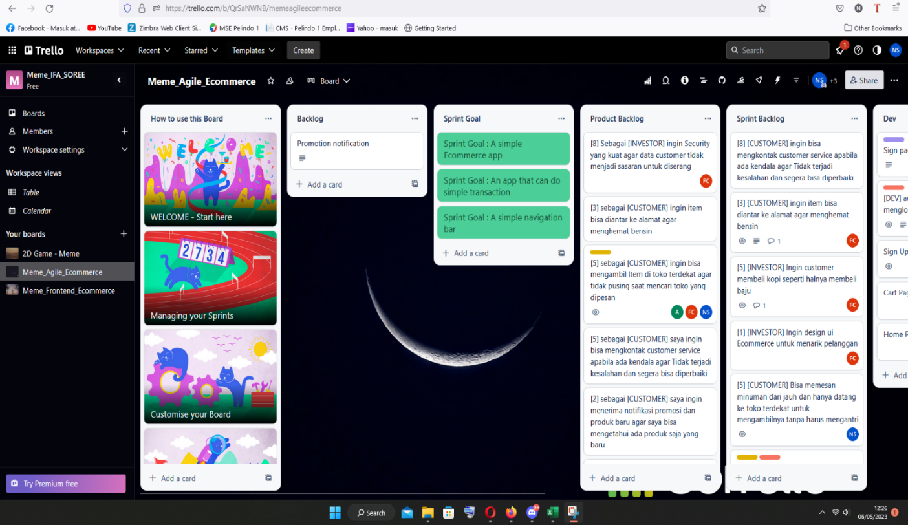

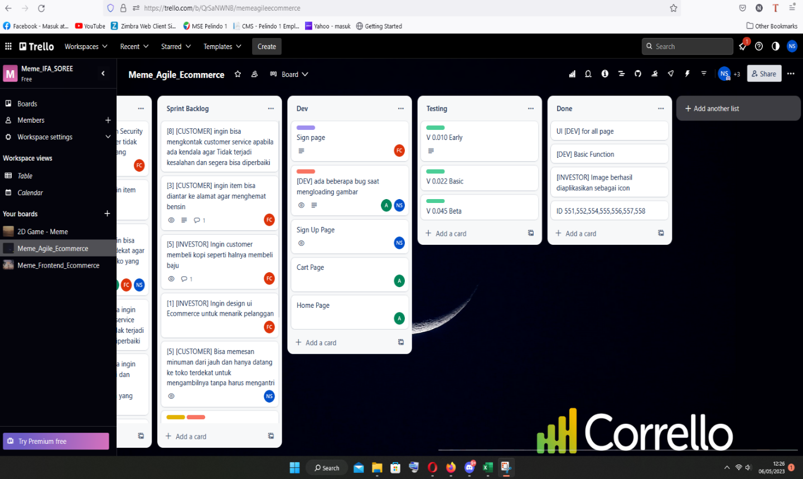

 | LINK : https://trello.com/b/QrSaNWNB/memeagileecommerce

 |  | Hasil Akhir

